Long_Term_Avg
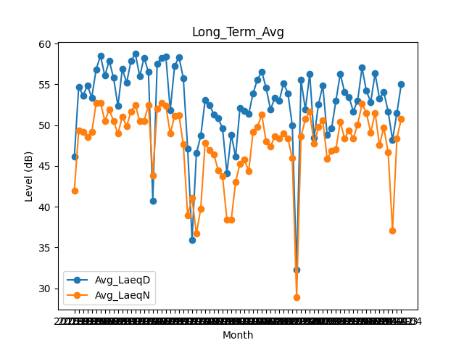
Date | Avg_LaeqD | Avg_LaeqN
2018-01 | 46.119354839 | 41.996774194
2018-02 | 54.714285714 | 49.339285714
2018-03 | 53.635483871 | 49.132258065
2018-04 | 54.846666667 | 48.53
2018-05 | 53.387096774 | 49.14516129
2018-06 | 56.85 | 52.7
2018-07 | 58.506451613 | 52.75483871
2018-08 | 56.061290323 | 50.54516129
2018-09 | 57.896666667 | 51.9
2018-10 | 55.796774194 | 50.512903226
2018-11 | 52.34 | 48.96
2018-12 | 56.887096774 | 51.04516129
2019-01 | 55.212903226 | 49.887096774
2019-02 | 57.867857143 | 51.682142857
2019-03 | 58.732258065 | 52.470967742
2019-04 | 56.003333333 | 50.48
2019-05 | 58.277419355 | 50.535483871
2019-06 | 56.526666667 | 52.426666667
2019-07 | 40.748387097 | 43.803225806
2019-08 | 57.538709677 | 52.012903226
2019-09 | 58.273333333 | 52.76
2019-10 | 58.390322581 | 52.341935484
2019-11 | 51.82 | 48.96
2019-12 | 57.229032258 | 51.132258065
2020-01 | 58.367741935 | 51.248387097
2020-02 | 55.772413793 | 47.624137931
2020-03 | 47.125806452 | 38.919354839
2020-04 | 35.94 | 41.053333333
2020-05 | 46.548387097 | 36.693548387
2020-06 | 48.686666667 | 39.78
2020-07 | 53.058064516 | 47.803225806
2020-08 | 52.490322581 | 46.909677419
2020-09 | 51.333333333 | 46.413333333
2020-10 | 50.883870968 | 44.5
2020-11 | 49.586666667 | 43.743333333
2020-12 | 44.122580645 | 38.393548387
2021-01 | 48.84516129 | 38.412903226
2021-02 | 46.110714286 | 43.032142857
2021-03 | 52.135483871 | 45.283870968
2021-04 | 51.716666667 | 45.806666667
2021-05 | 51.35483871 | 44.35483871
2021-06 | 53.9 | 49.213333333
2021-07 | 55.596774194 | 49.793548387
2021-08 | 56.55483871 | 51.274193548
2021-09 | 54.553333333 | 47.983333333
2021-10 | 51.912903226 | 47.348387097
2021-11 | 53.37 | 48.646666667
2021-12 | 52.961290323 | 48.383870968
2022-01 | 55.138709677 | 48.987096774
2022-02 | 53.910714286 | 48.392857143
2022-03 | 49.951612903 | 45.941935484
2022-04 | 32.26 | 28.87
2022-05 | 55.561290323 | 48.603225806
2022-06 | 51.92 | 50.733333333
2022-07 | 56.277419355 | 51.658064516
2022-08 | 48.458064516 | 47.703225806
2022-09 | 52.533333333 | 49.763333333
2022-10 | 54.858064516 | 50.593548387
2022-11 | 48.776666667 | 45.883333333
2022-12 | 49.580645161 | 46.832258065
2023-01 | 52.951612903 | 46.996774194
2023-02 | 56.282142857 | 50.385714286
2023-03 | 54.077419355 | 48.393548387
2023-04 | 53.456666667 | 49.37
2023-05 | 51.690322581 | 48.4
2023-06 | 53.03 | 50.096666667
2023-07 | 57.038709677 | 52.596774194
2023-08 | 54.196774194 | 51.493548387
2023-09 | 52.846666667 | 49.09
2023-10 | 56.338709677 | 51.516129032
2023-11 | 53.286666667 | 47.583333333
2023-12 | 54.058064516 | 49.696774194
2024-01 | 51.64516129 | 46.670967742
2024-02 | 48.220689655 | 37.075862069
2024-03 | 51.483870968 | 48.374193548
2024-04 | 55.033333333 | 50.77

